Hoja1
CASOS DE USO

INFORMACIÓN GENERAL
Proyecto | Event Plus
Icono | Plus E
Nombre Materia | Computación Móvil
Nombre Equipo | Los que sobran
Nombre Caso de Uso | Búsqueda
Descripción | Búsqueda de actividades disponibles en el aplicativo

EVENTOS
Actores | Usuario
 | Administrador

Precondiciones | El usuario debe igresar al aplicativo

Flujo Normal | Datos de Entrada
 | Nombre Campo | Tipo de Dato | Longitud / Formato | Obligatoriedad | Validaciones / Restricciones
 | Buscar Actividades | Alfanumérico | 200 | SI | Alfanumerico

 |  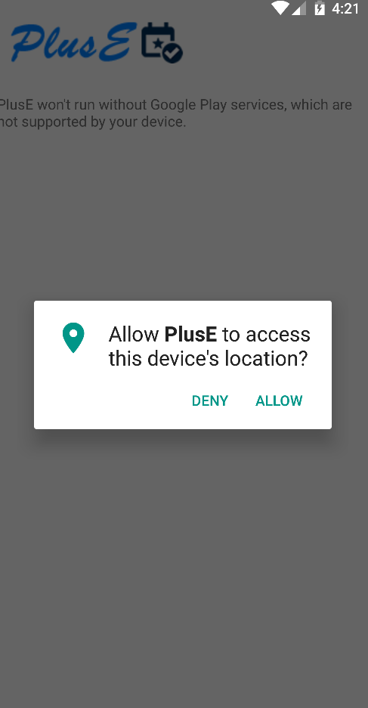 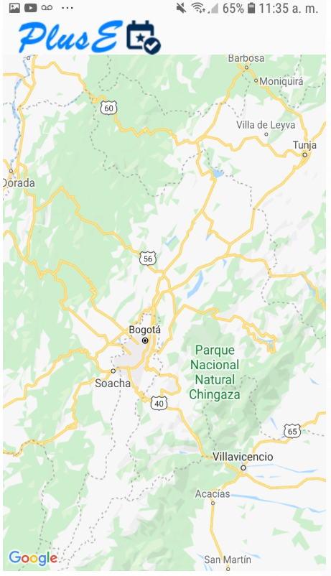

 | Datos de Salida
 | Visualización de actividades disponibles

 | Detalle del Flujo Normal
 | # Paso | Actor | Acción
 | 1 | Usuario | Búsqueda de actividades de acuerdo a la prederencia de la búsqueda del usuario
 | 2 | Usuario | Se escribe en la opcion de la lupa la busqueda de evento
 | 3 | Usuario | El usuario tiene la opcion de activarlo por mapa

Excepciones | # Paso | Actor | Acción

Criterios de Aceptación

CONTROL DE CAMBIOS
Control de Aceptación | Aprobado Por | Cargo | Entidad | Fecha | Firmas
 | Carlos Parra | Docente | Universidad Javieriana | Marzo de 2020

Control de Cambios: Registro de Control (acumulativo) | Fecha | Quien solicita el cambio | Versión Actualizada Caso de Uso | Referencia de Cambio

